f18
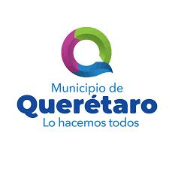
 |  | BLOQUE SOBRE BIENES Y SUS USOS
 |  |  | CRITERIO CIMTRA 18

 |  | PROGRAMAS SOCIALES MUNICIPALES DE QUERETARO

 |  |  |  | Nota: se deberan incluir todos los programas sociales en el Municipio.
Periodo que se informa | Nombre del programa social (Municipal o Mixto) | Objetivo del Programa | Criterio de aplicación | Monto designado por año | Área responsable del programa | Lista de Bebeficiarios del Programa | Fecha de inicio de vigencia del programa | Fecha de término de vigencia del programa | Nota
01-10-20 al 31-12-20 | TU BECA | Incentivar a estudiantes del municipio de Querétaro de escuelas publicas de nivel secundaria, preparatoria y/ o licenciatura, a que continuen con sus estudios. | *Ser alumno regular del sistema escolarizado en Escuela Pública del periodo donde se solicita la beca de cualquiera de los niveles educativos: Secundaría, Preparatoria y Licenciatura. *Tener un promedio mínimo general de 8.0 sin materias reprobadas o adeudos, de acuerdo al nivel educativo concluido. *No ser mayor de 25 años *Radicar en el Municipio de Querétaro. | 22,329,400 | Departamento de Inclusión social | Se anexa listado de Beneficiarios | 2020-11-09 | 2020-12-08

